상품제안서
모락 레니아 무드등 초음파 무선 미니가습기 220ml | 상품코드: S43148

 |  |  |  |  |  |  | 02-713-8555 | www.synergygift.co.kr
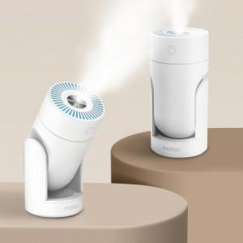 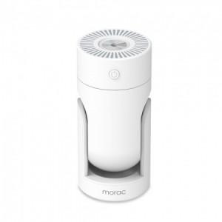

【상세/제작정보】

【인쇄/포장옵션】 | 실크, 레이저 / 포장지포장

【공급단가】 | 수량 | 30~ | 100~ | 300~ | 500~ | 3,000~
*VAT별도 | 단가 | 9,170원 | 8,610원 | 8,330원 | 7,980원 | 7,840원

【상품 URL】 | https://www.synergygift.co.kr:443/src/goods_detail.php?gdno=43148

